圖表索引
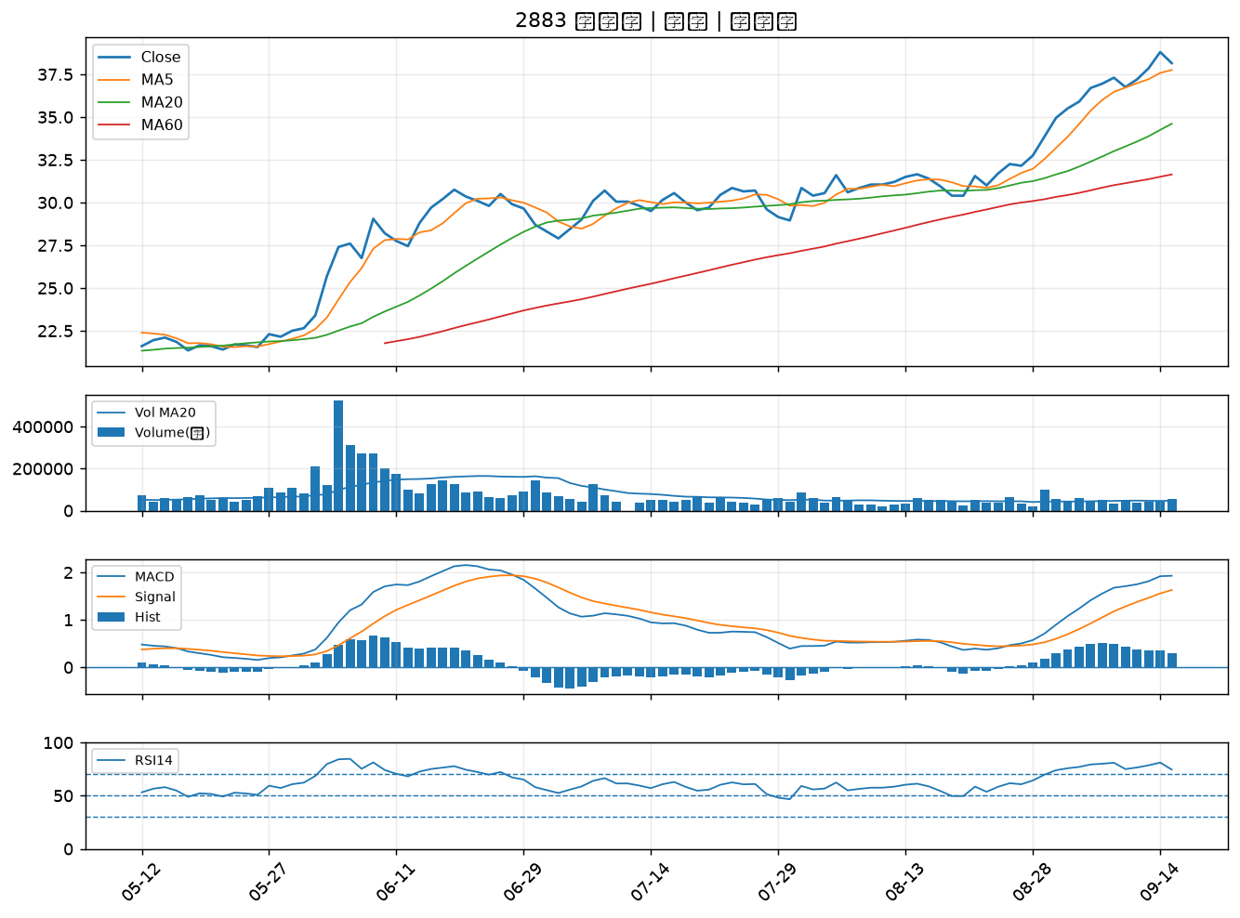
股票代號 | 股票名稱 | 市場 | 買進觀察分級 | 主力突破分數 | 圖表路徑
2905 | 三商 | 上市 | A級 | 6 | output/charts/20260915/2905_三商.png
6218 | 豪勉 | 上櫃 | A級 | 5 | output/charts/20260915/6218_豪勉.png
6689 | 伊雲谷 | 上市 | A級 | 4 | output/charts/20260915/6689_伊雲谷.png
6690 | 安碁資訊 | 上櫃 | A級 | 4 | output/charts/20260915/6690_安碁資訊.png
2891 | 中信金 | 上市 | B級 | 6 | output/charts/20260915/2891_中信金.png
2427 | 三商電 | 上市 | B級 | 6 | output/charts/20260915/2427_三商電.png
1528 | 恩德 | 上市 | B級 | 4 | output/charts/20260915/1528_恩德.png
3045 | 台灣大 | 上市 | B級 | 4 | output/charts/20260915/3045_台灣大.png
6214 | 精誠 | 上市 | B級 | 4 | output/charts/20260915/6214_精誠.png
3311 | 閎暉 | 上市 | B級 | 4 | output/charts/20260915/3311_閎暉.png
4915 | 致伸 | 上市 | B級 | 3 | output/charts/20260915/4915_致伸.png
6199 | 天品 | 上櫃 | B級 | 3 | output/charts/20260915/6199_天品.png
6227 | 茂綸 | 上櫃 | B級 | 3 | output/charts/20260915/6227_茂綸.png
3016 | 嘉晶 | 上市 | B級 | 3 | output/charts/20260915/3016_嘉晶.png
2412 | 中華電 | 上市 | B級 | 3 | output/charts/20260915/2412_中華電.png
6147 | 頎邦 | 上櫃 | B級 | 2 | output/charts/20260915/6147_頎邦.png
2880 | 華南金 | 上市 | B級 | 2 | output/charts/20260915/2880_華南金.png
3029 | 零壹 | 上市 | B級 | 2 | output/charts/20260915/3029_零壹.png
6706 | 惠特 | 上市 | B級 | 2 | output/charts/20260915/6706_惠特.png
6861 | 睿生光電 | 上市 | B級 | 2 | output/charts/20260915/6861_睿生光電.png
3105 | 穩懋 | 上櫃 | B級 | 1 | output/charts/20260915/3105_穩懋.png
2221 | 大甲 | 上櫃 | B級 | 1 | output/charts/20260915/2221_大甲.png
2801 | 彰銀 | 上市 | B級 | 1 | output/charts/20260915/2801_彰銀.png
2351 | 順德 | 上市 | B級 | 1 | output/charts/20260915/2351_順德.png
4904 | 遠傳 | 上市 | B級 | 1 | output/charts/20260915/4904_遠傳.png
6416 | 瑞祺電通 | 上市 | B級 | 1 | output/charts/20260915/6416_瑞祺電通.png
2887 | 台新新光金 | 上市 | B級 | 1 | output/charts/20260915/2887_台新新光金.png
2338 | 光罩 | 上市 | B級 | 1 | output/charts/20260915/2338_光罩.png
6173 | 信昌電 | 上櫃 | B級 | 1 | output/charts/20260915/6173_信昌電.png
2883 | 凱基金 | 上市 | B級 | 0 | output/charts/20260915/2883_凱基金.png

2905 三商｜A級
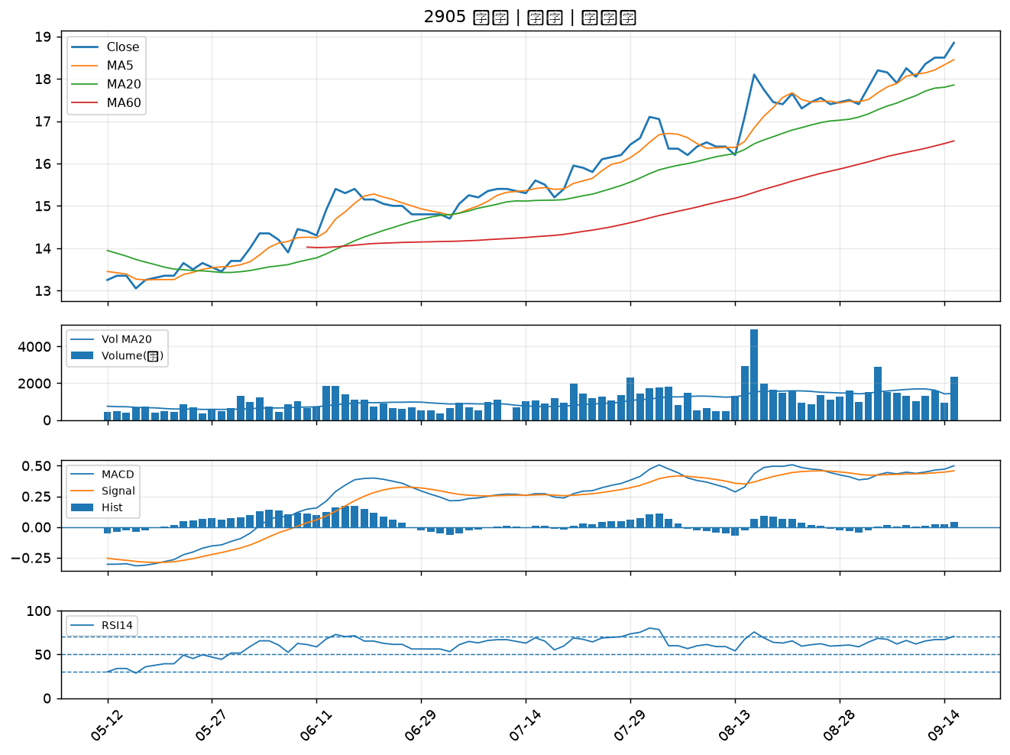

6218 豪勉｜A級
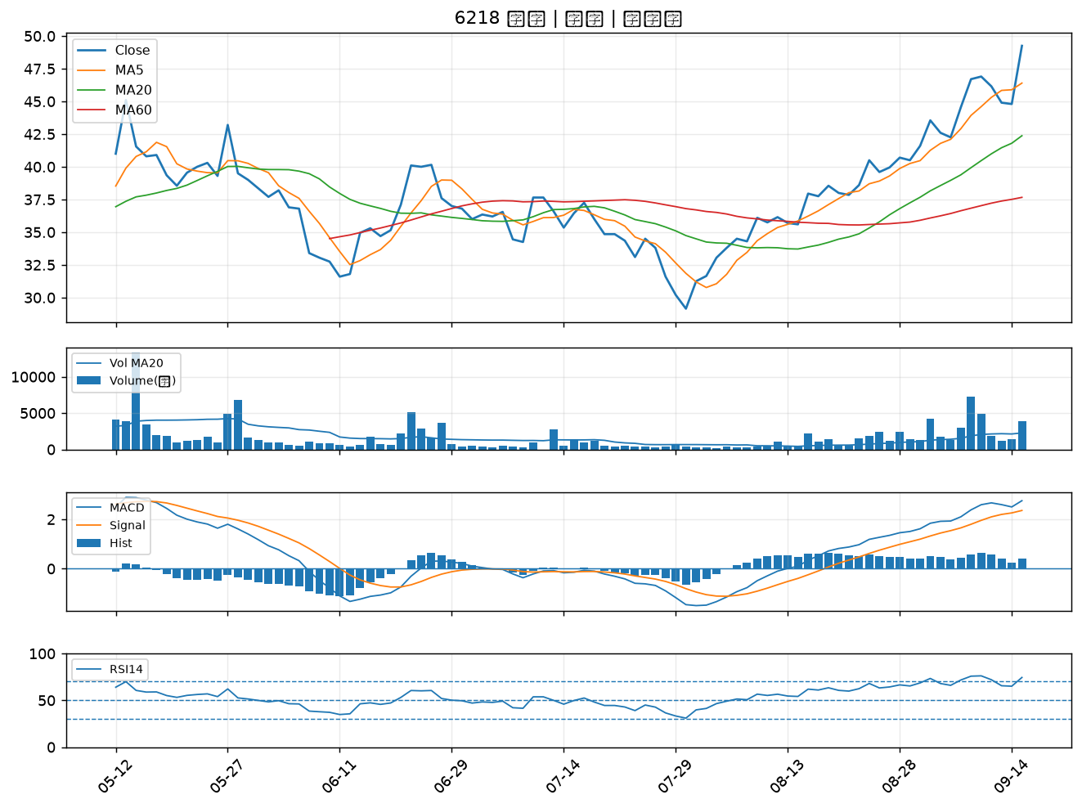

6689 伊雲谷｜A級
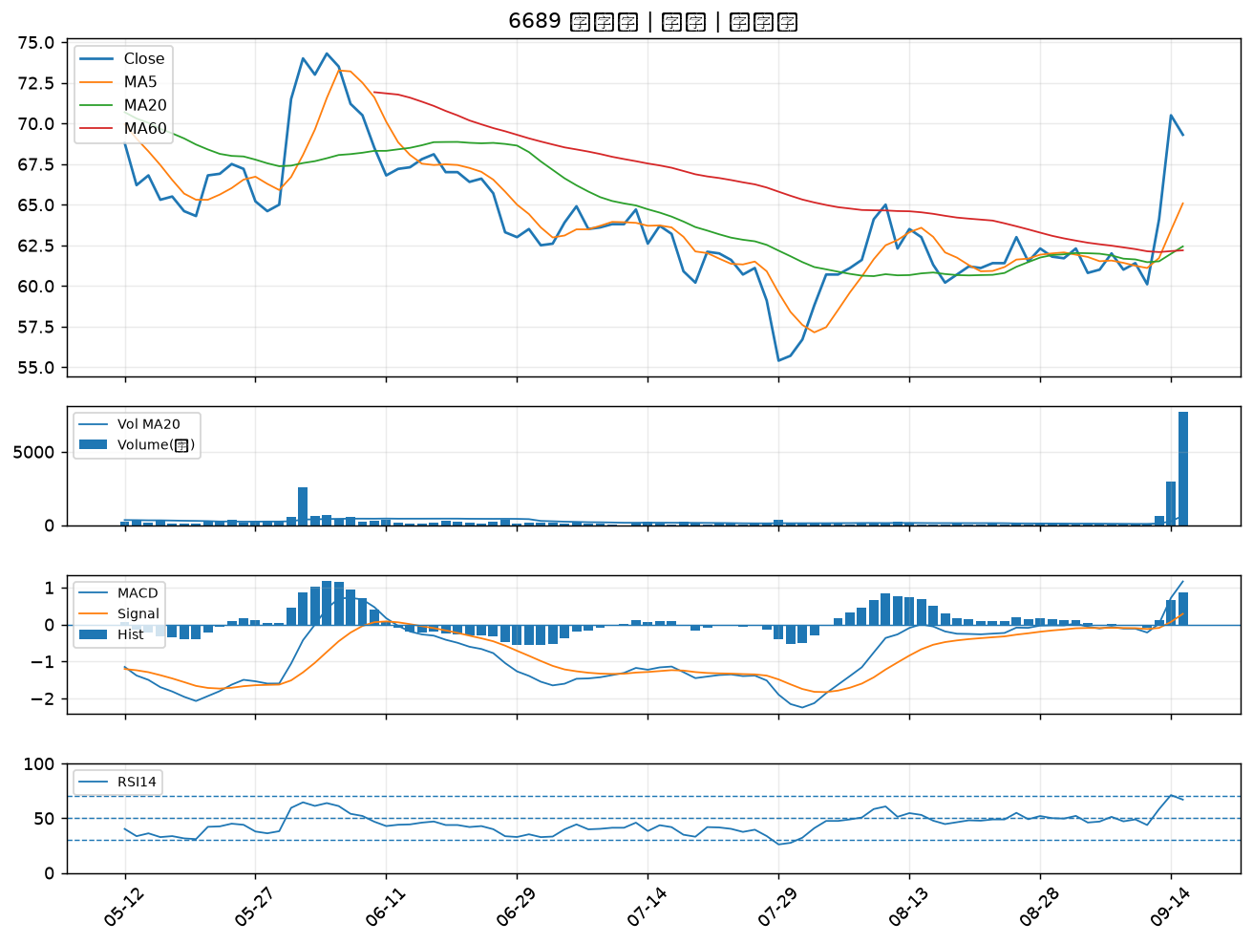

6690 安碁資訊｜A級
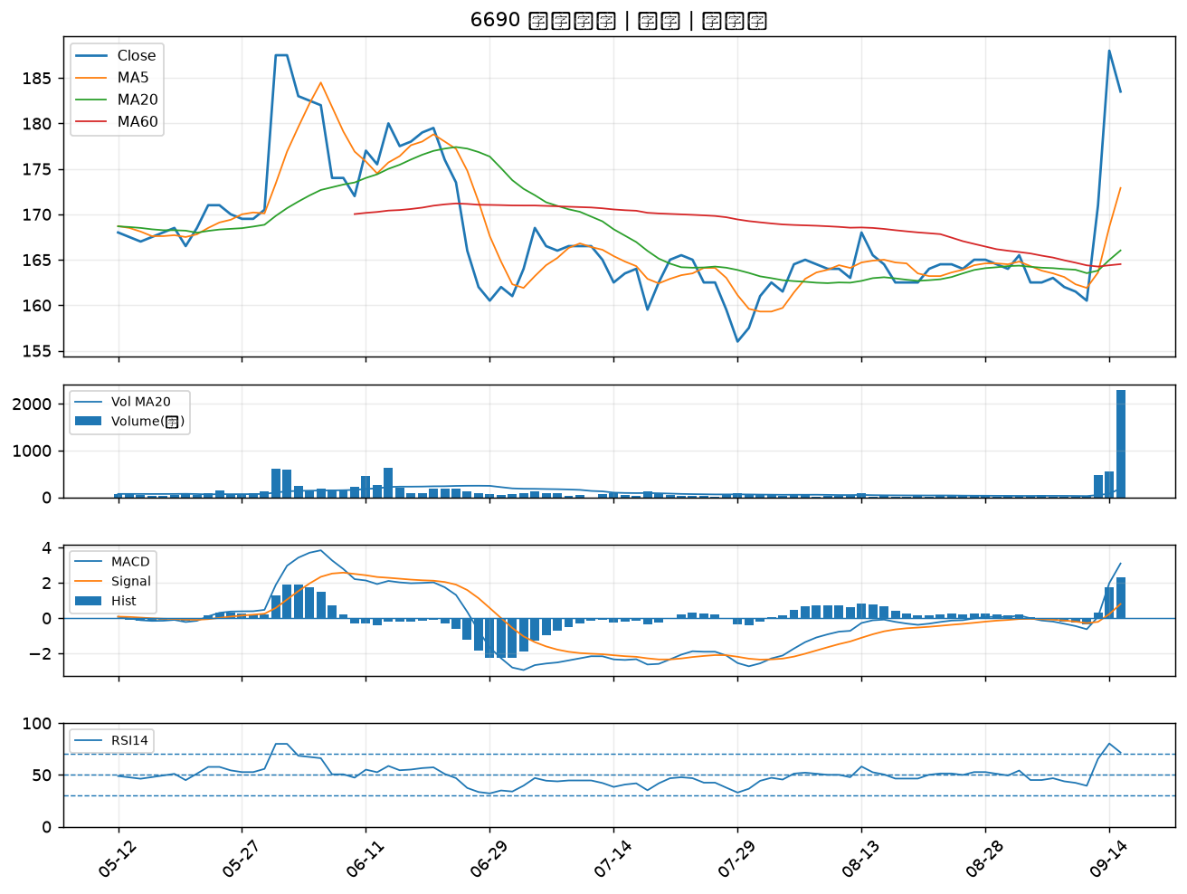

2891 中信金｜B級
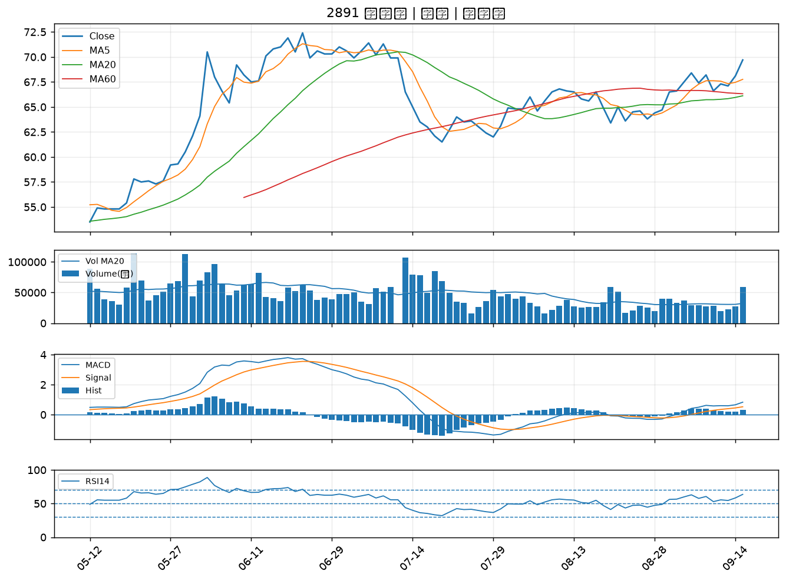

2427 三商電｜B級
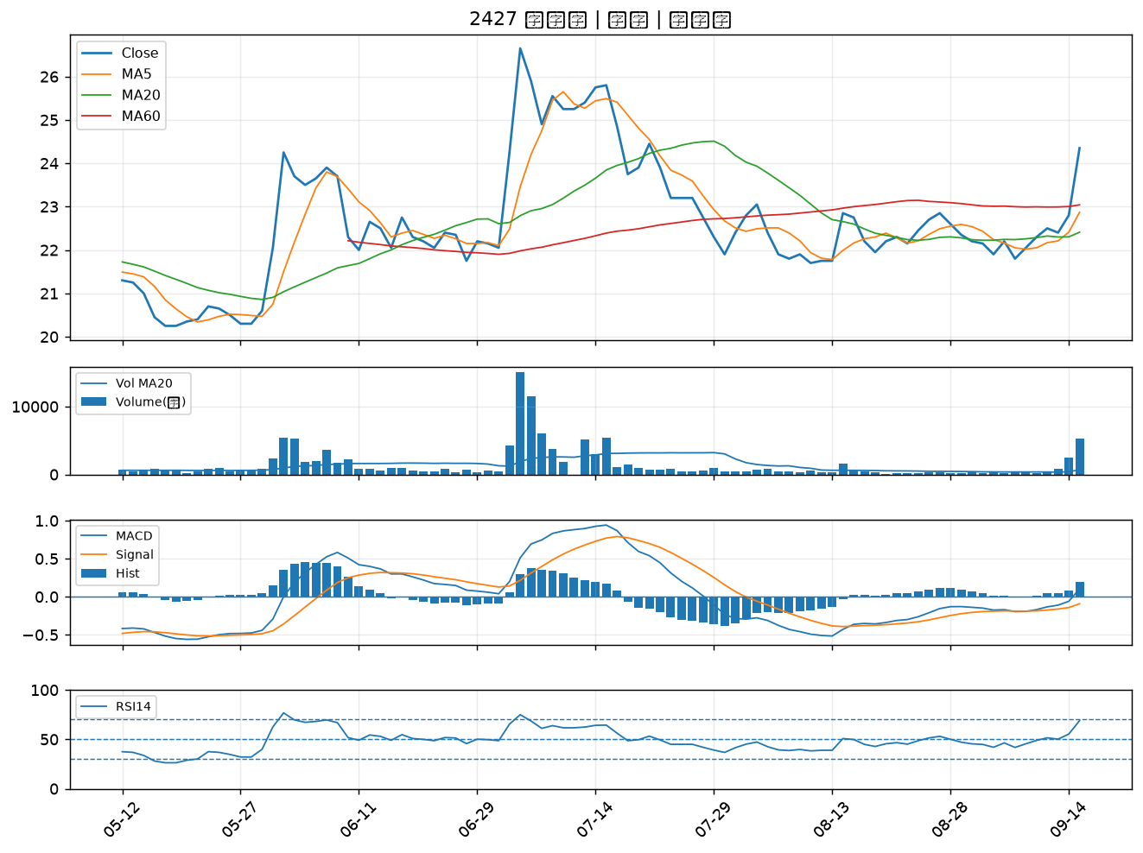

1528 恩德｜B級
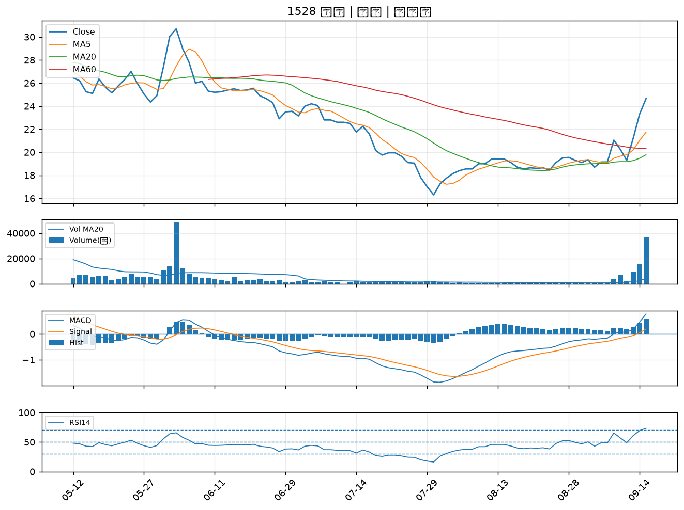

3045 台灣大｜B級
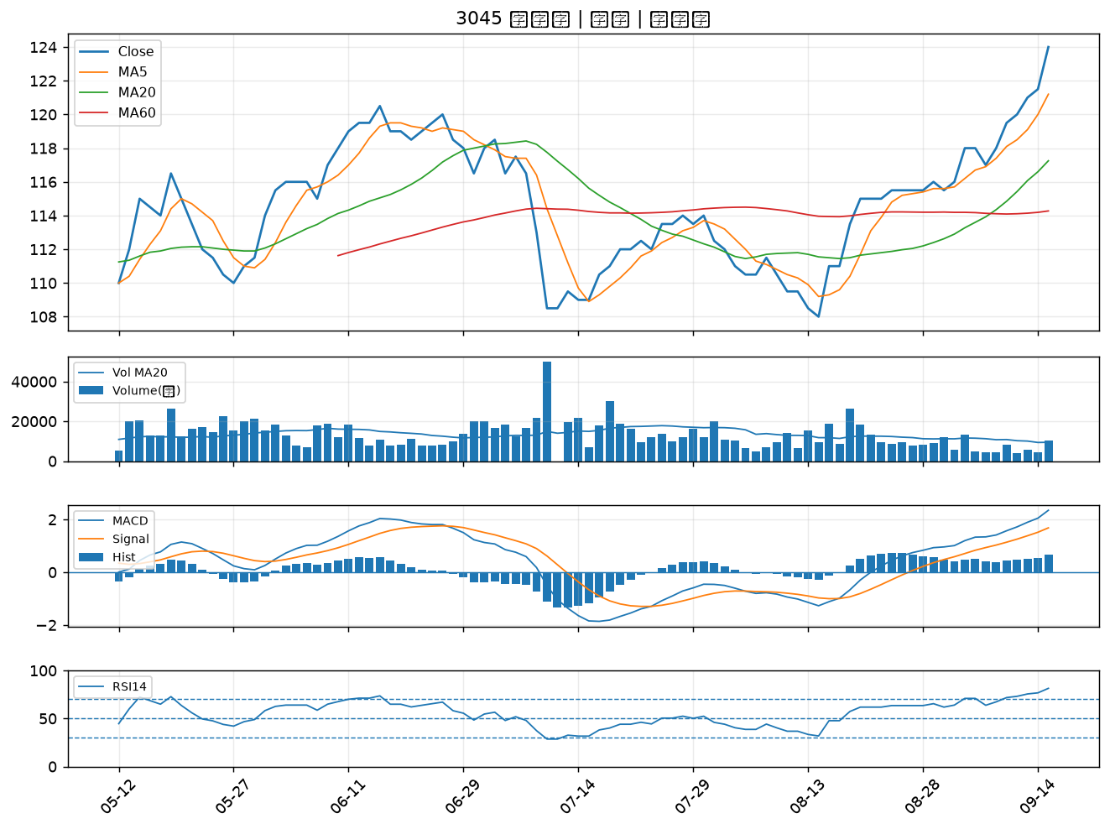

6214 精誠｜B級
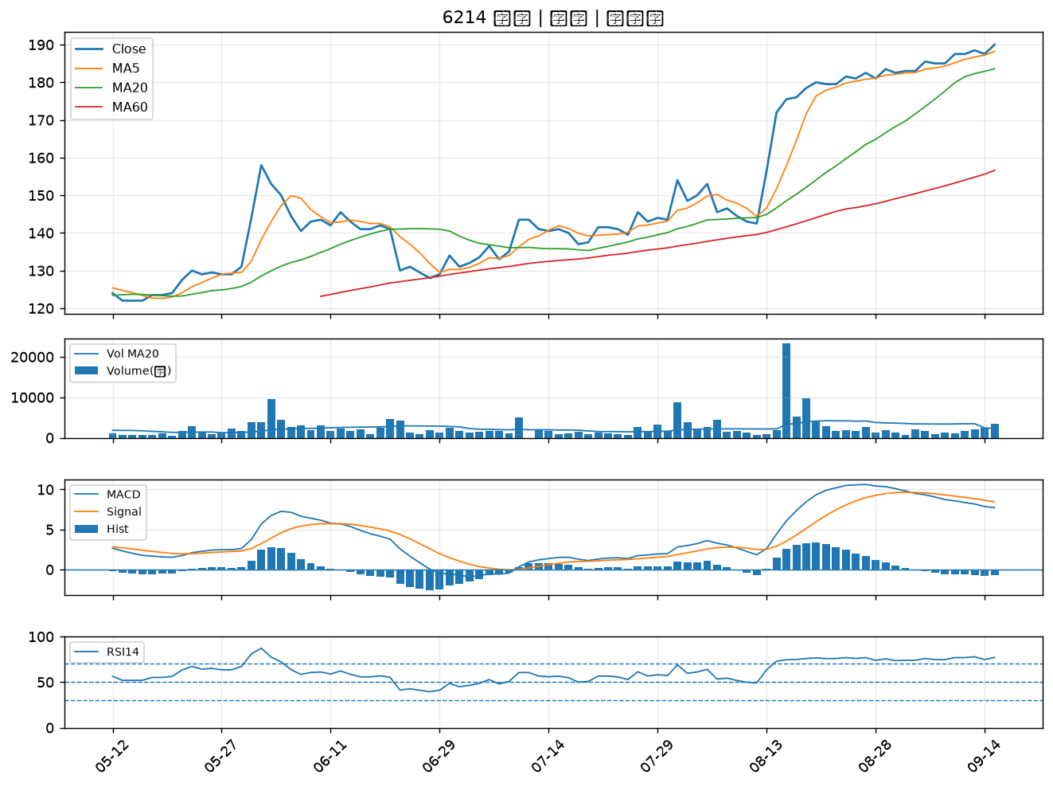

3311 閎暉｜B級
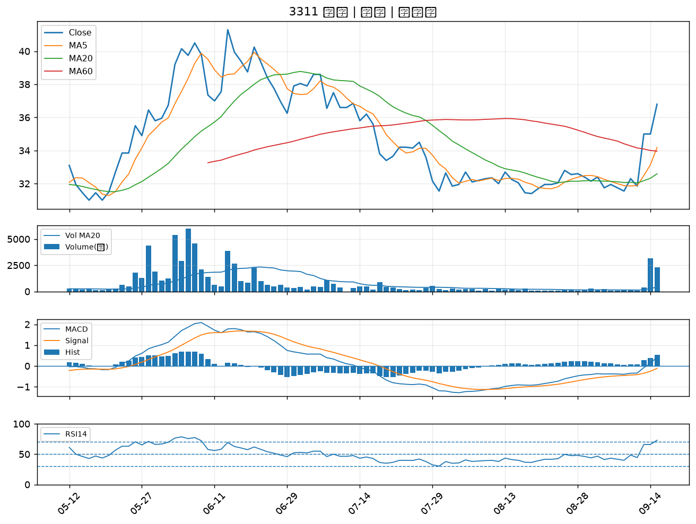

4915 致伸｜B級
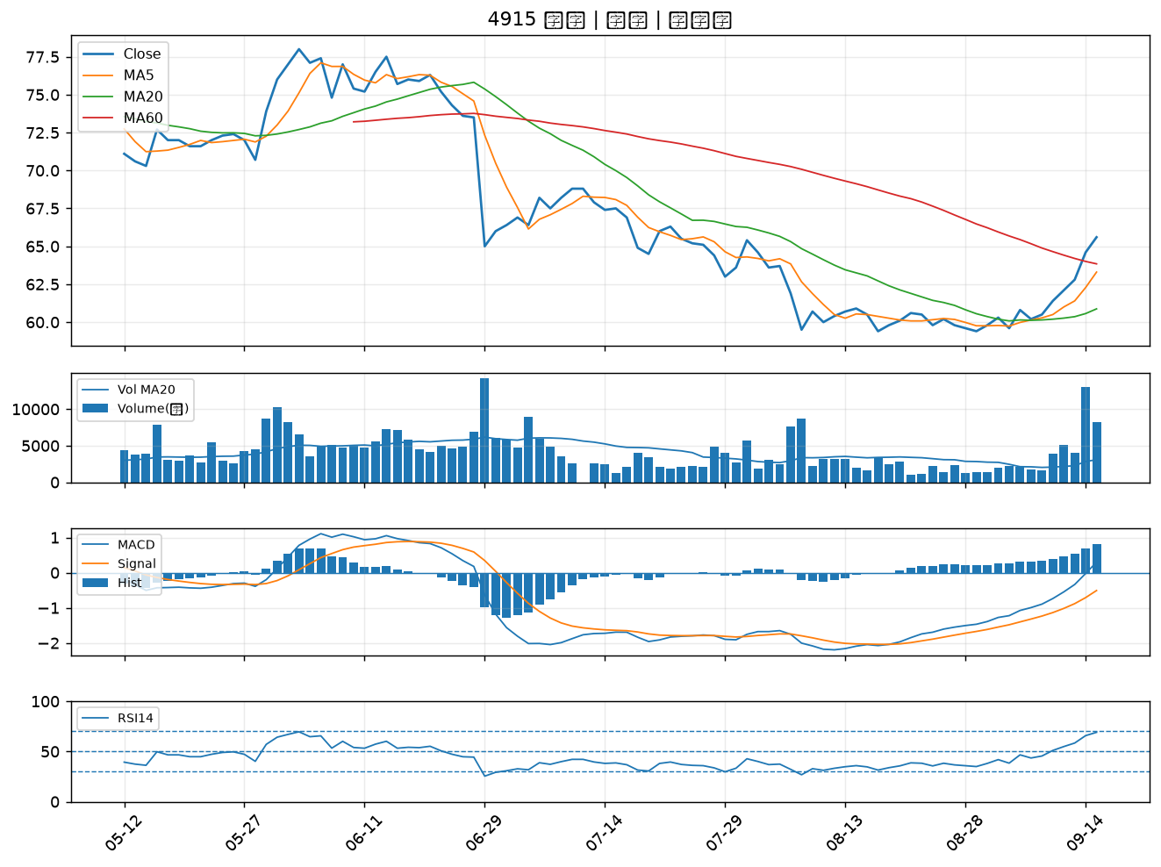

6199 天品｜B級
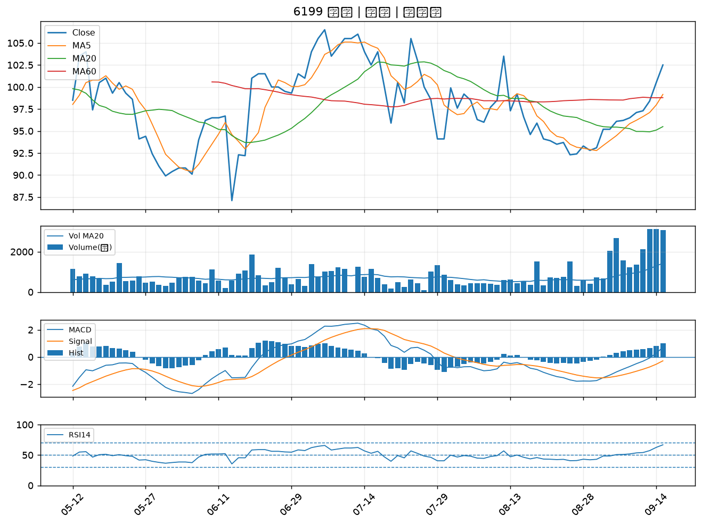

6227 茂綸｜B級
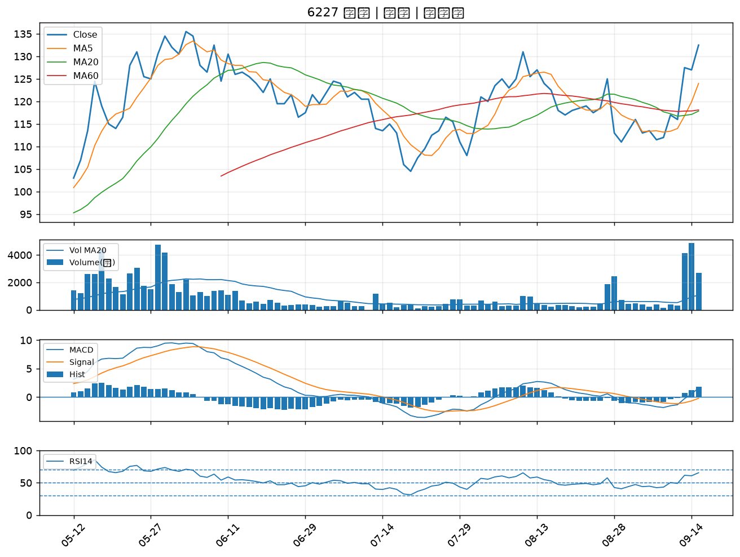

3016 嘉晶｜B級
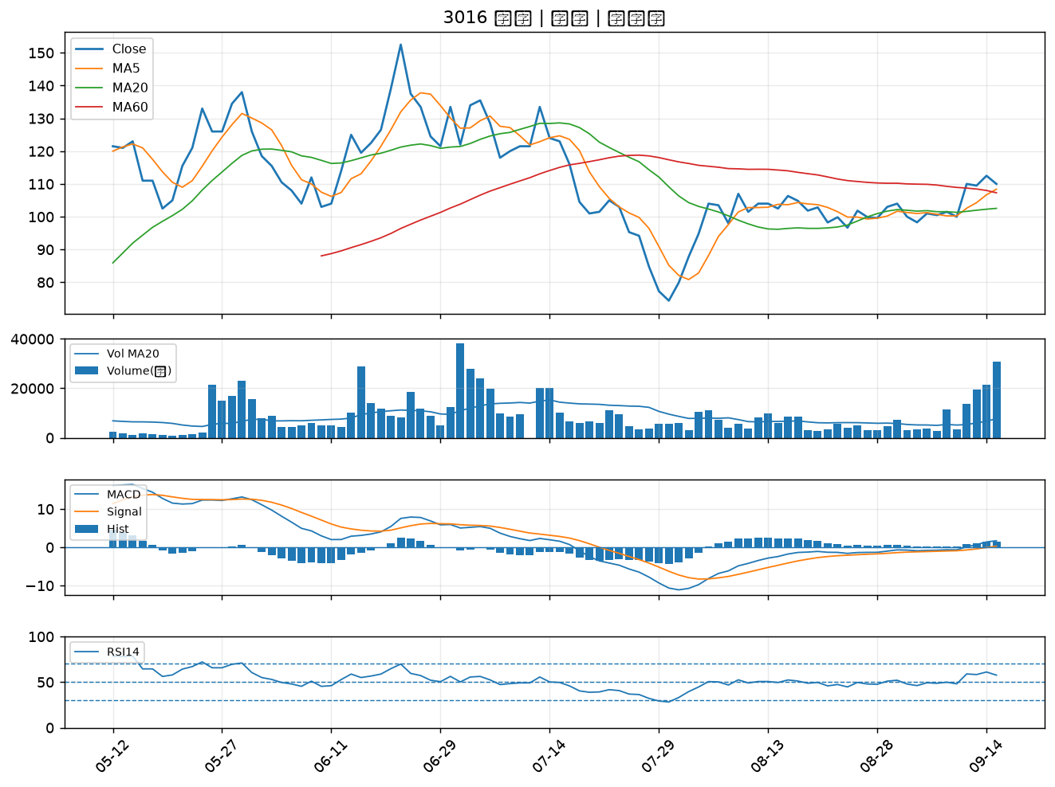

2412 中華電｜B級
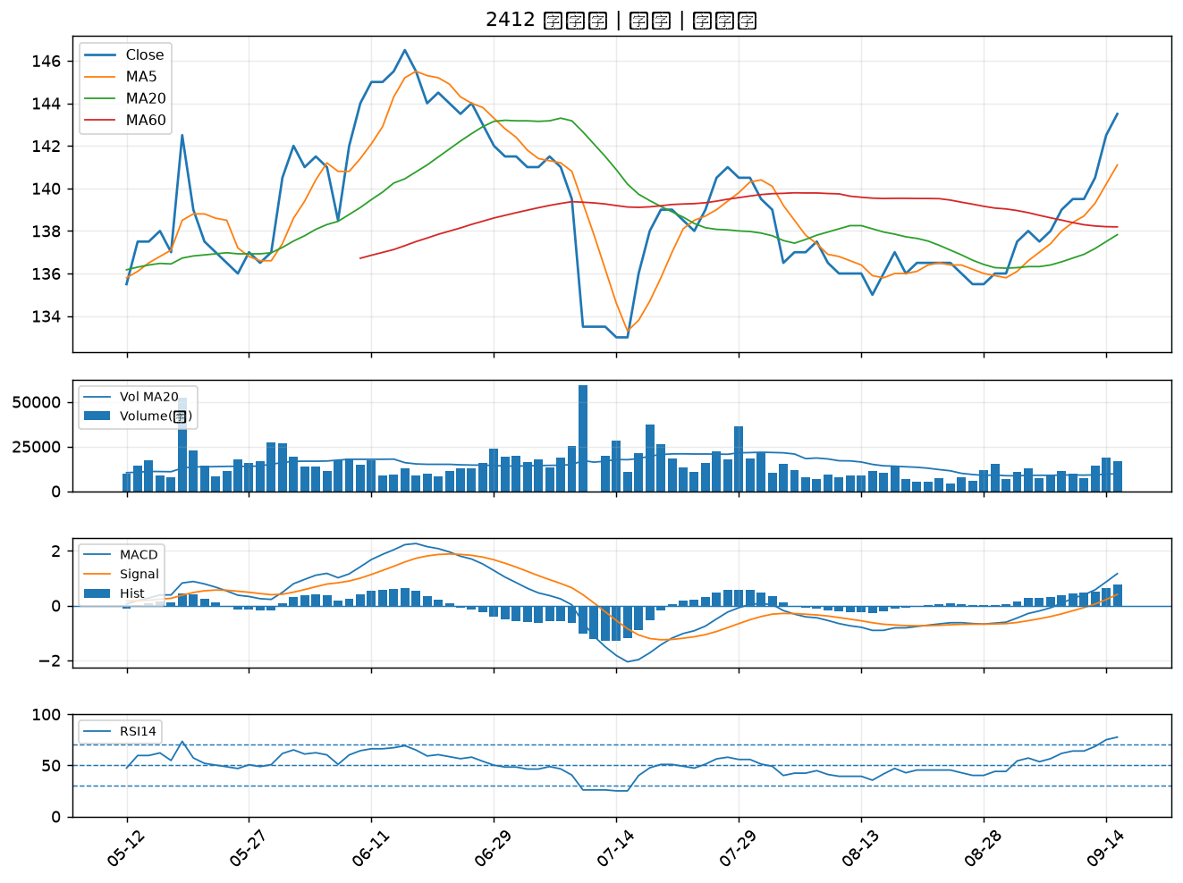

6147 頎邦｜B級
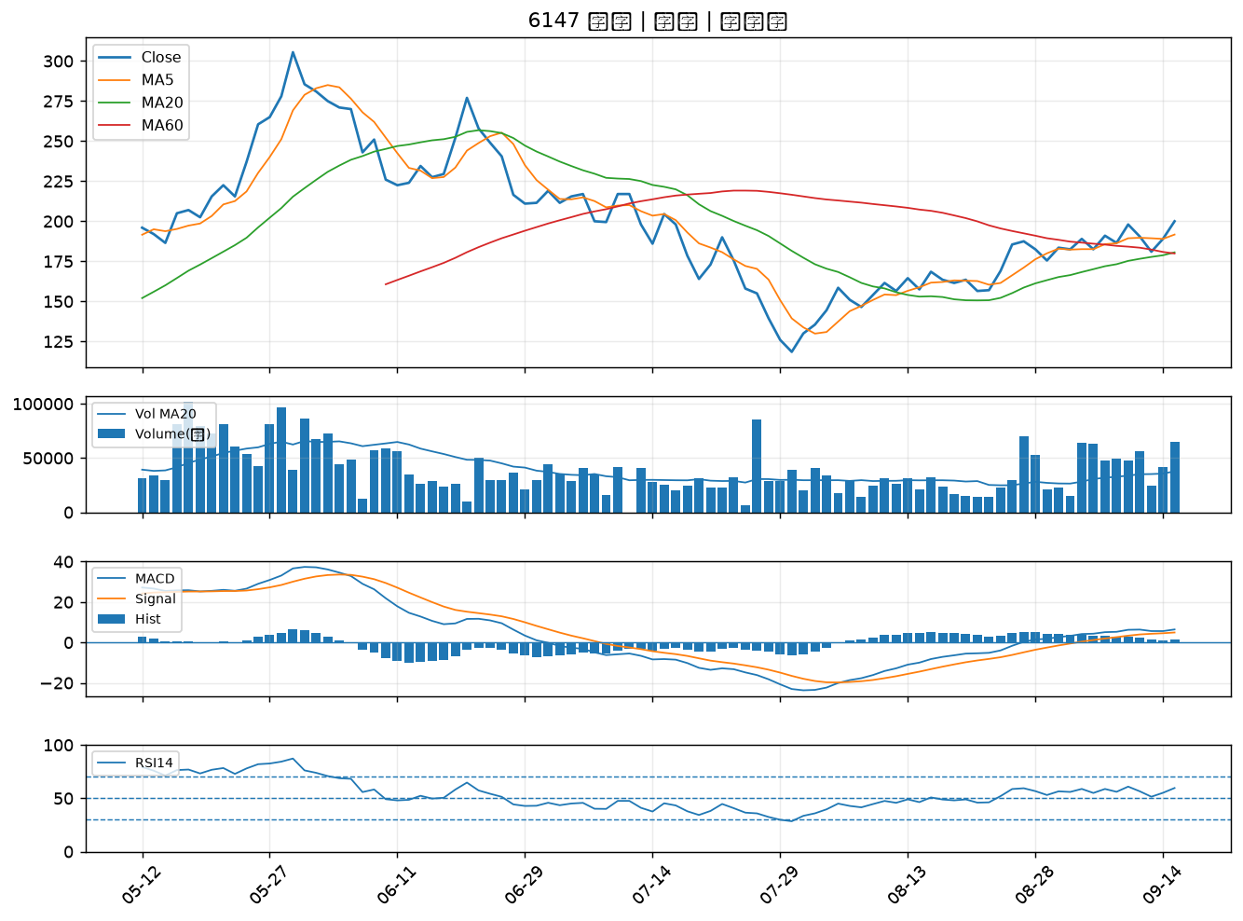

2880 華南金｜B級
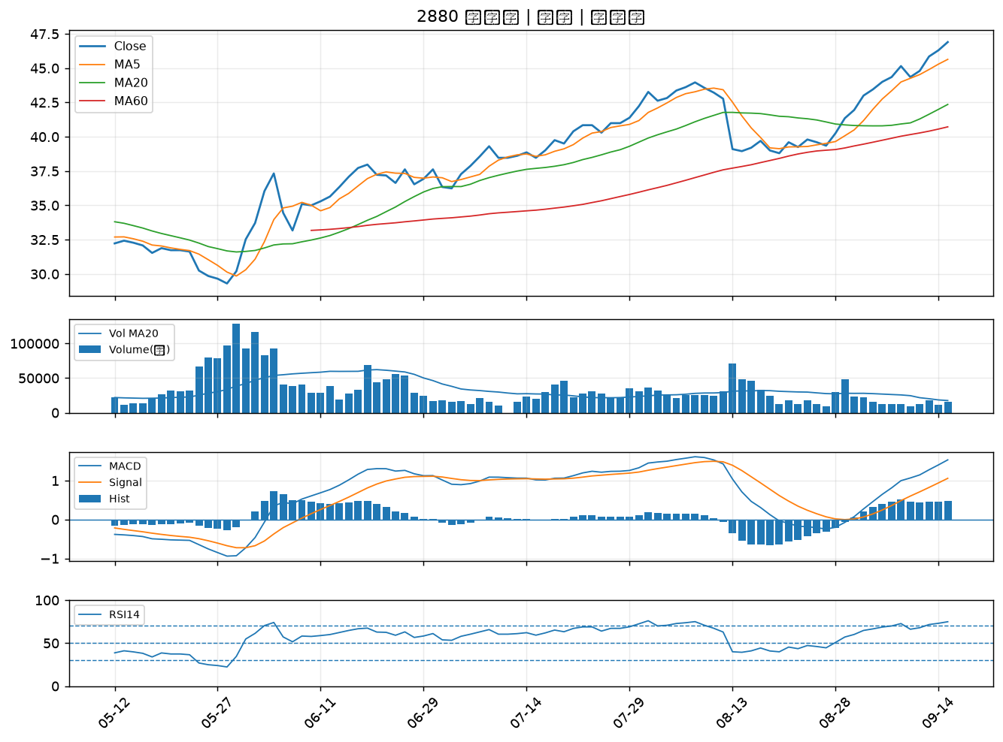

3029 零壹｜B級
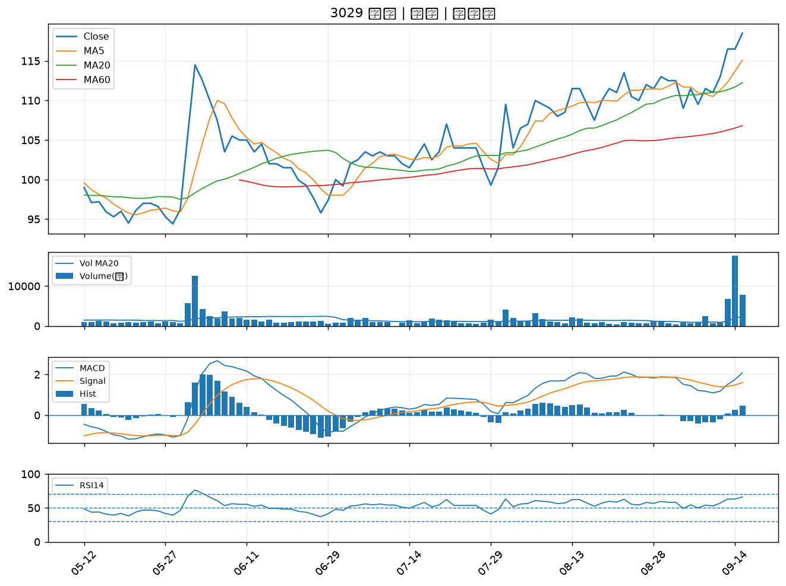

6706 惠特｜B級
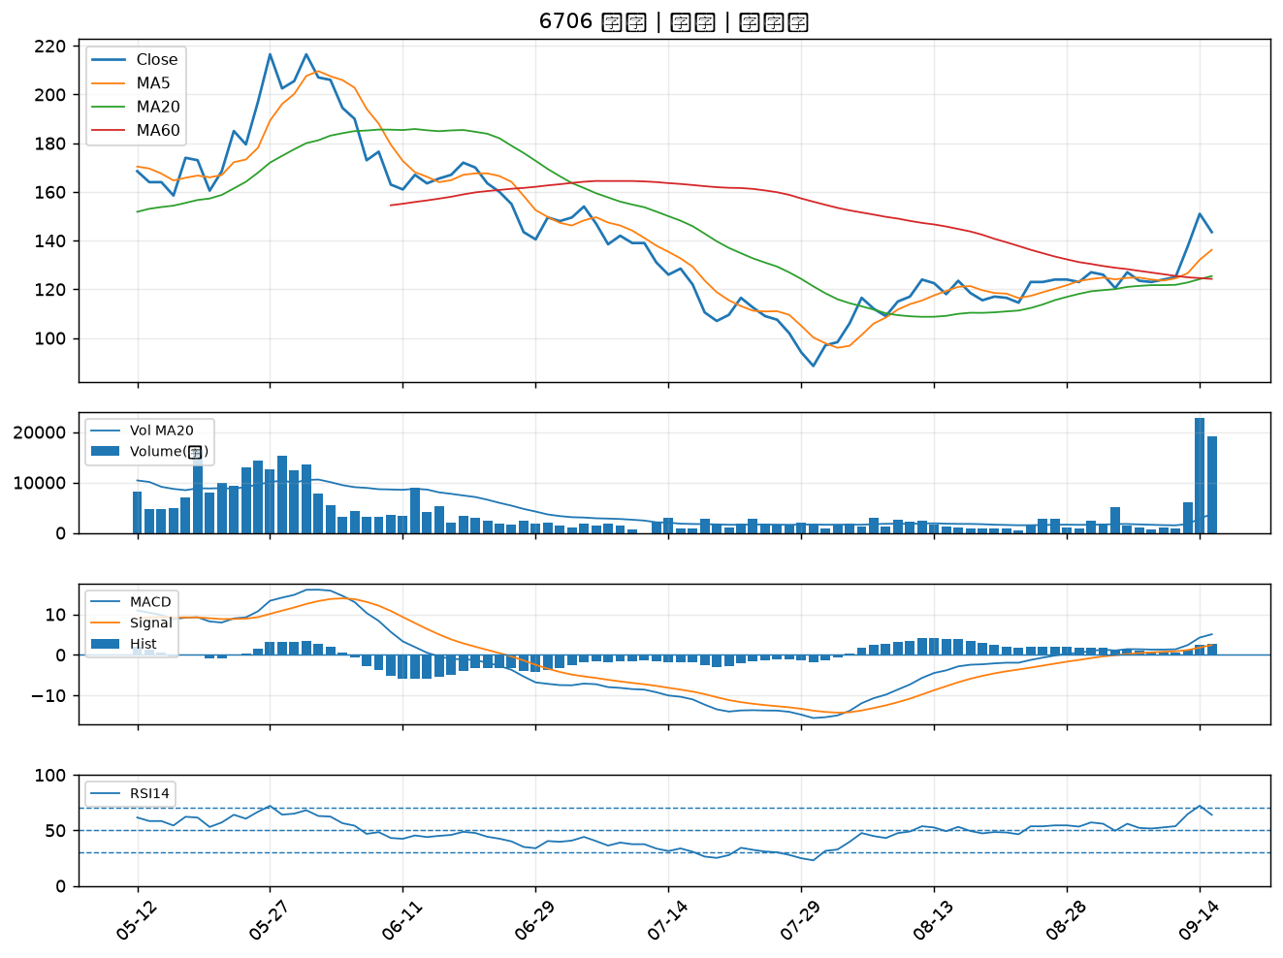

6861 睿生光電｜B級
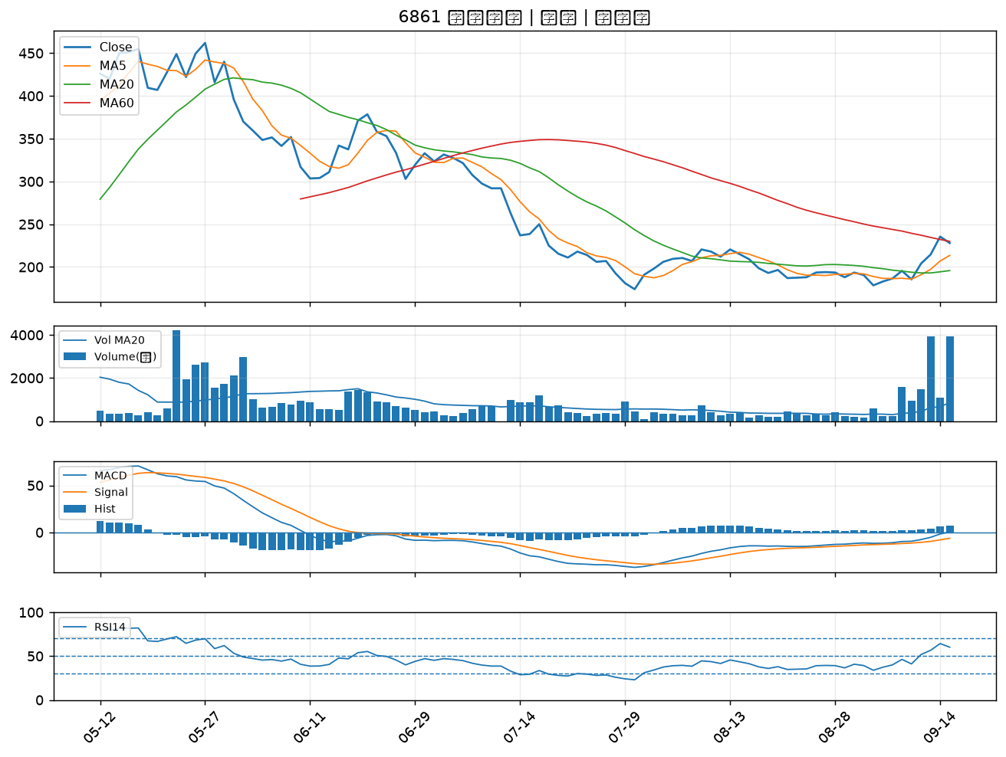

3105 穩懋｜B級
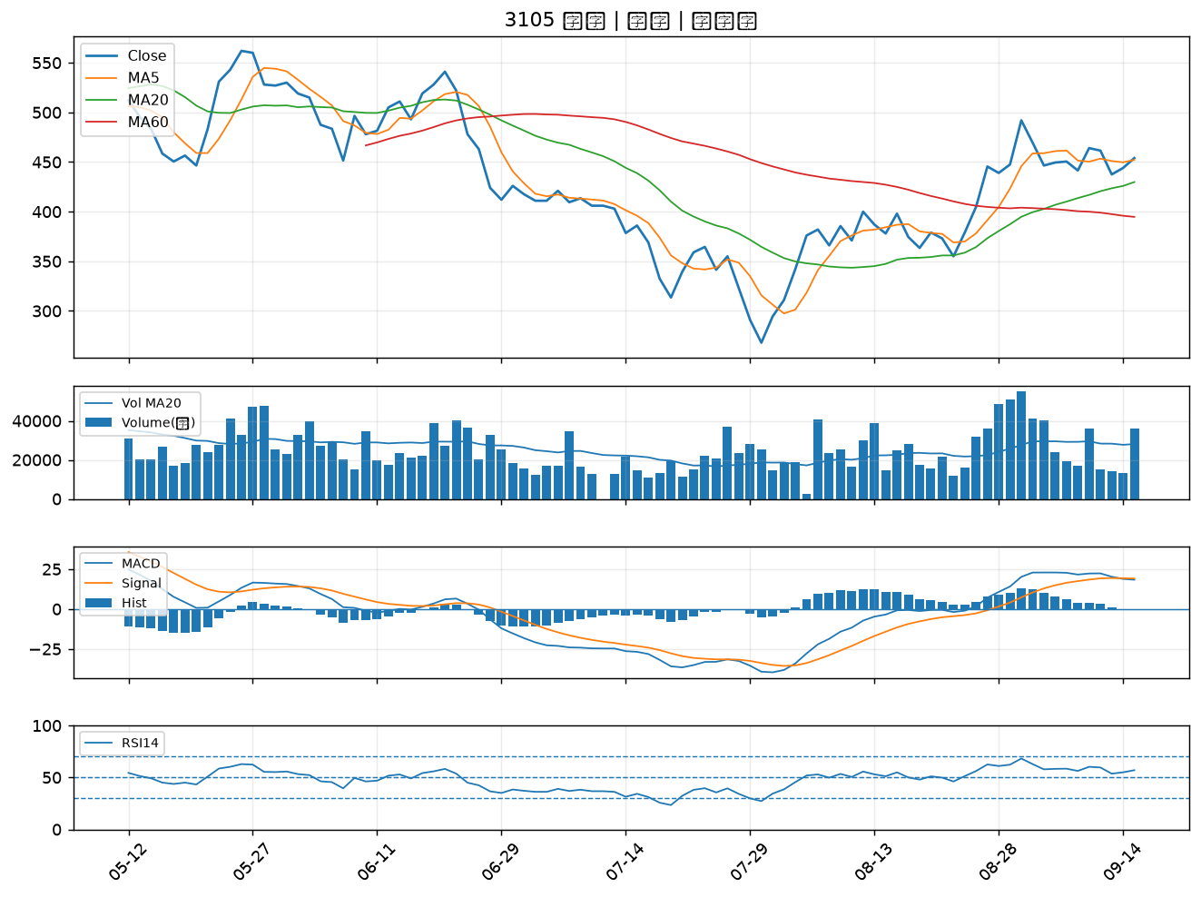

2221 大甲｜B級
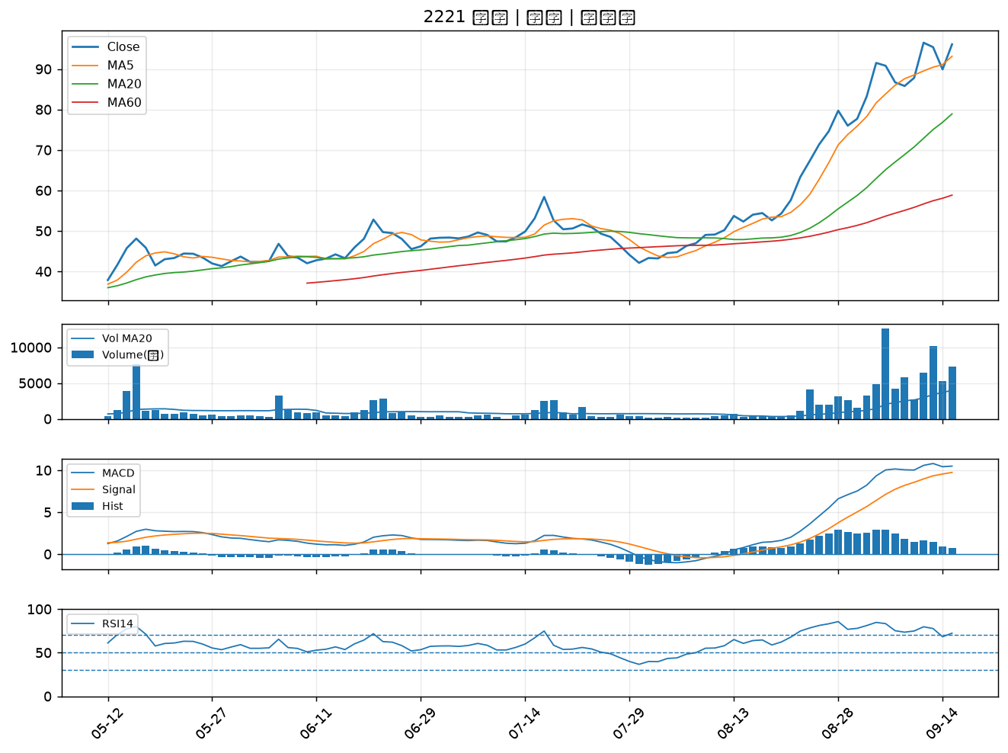

2801 彰銀｜B級
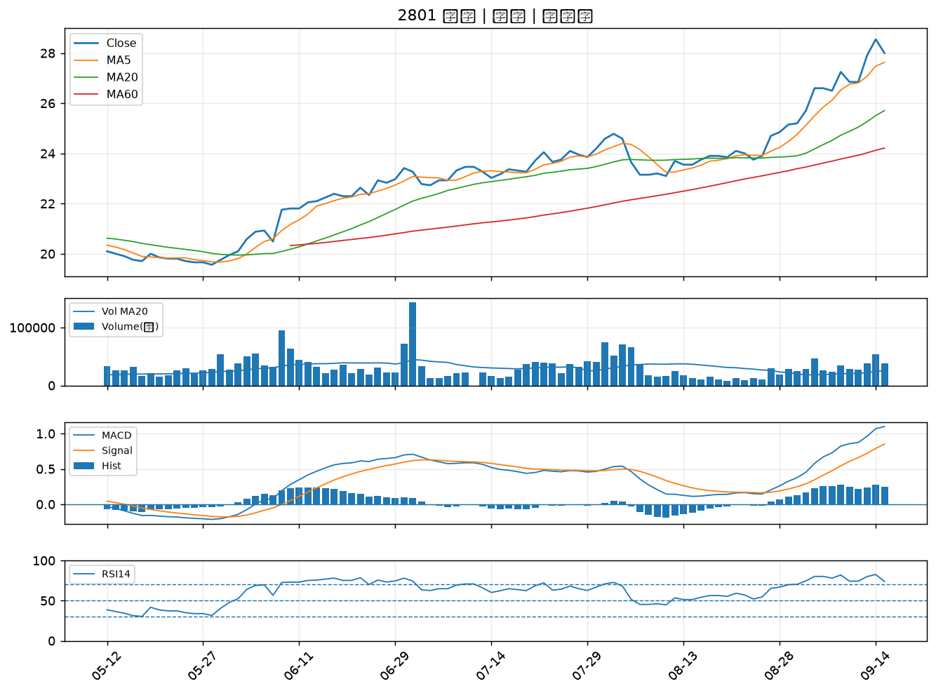

2351 順德｜B級
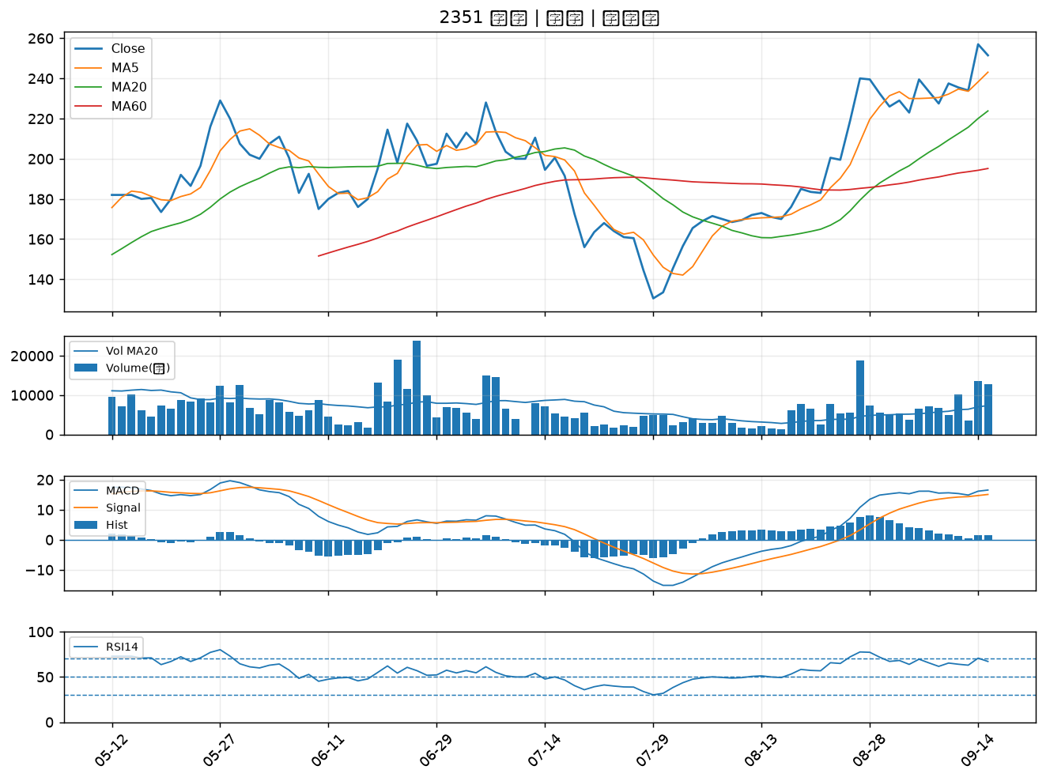

4904 遠傳｜B級
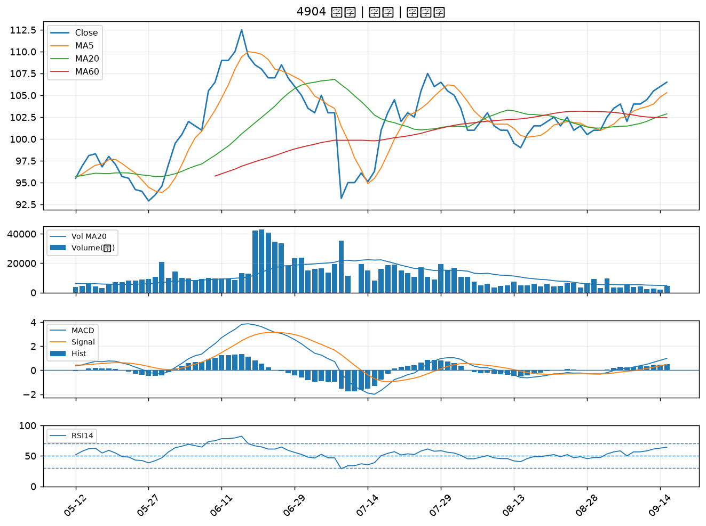

6416 瑞祺電通｜B級
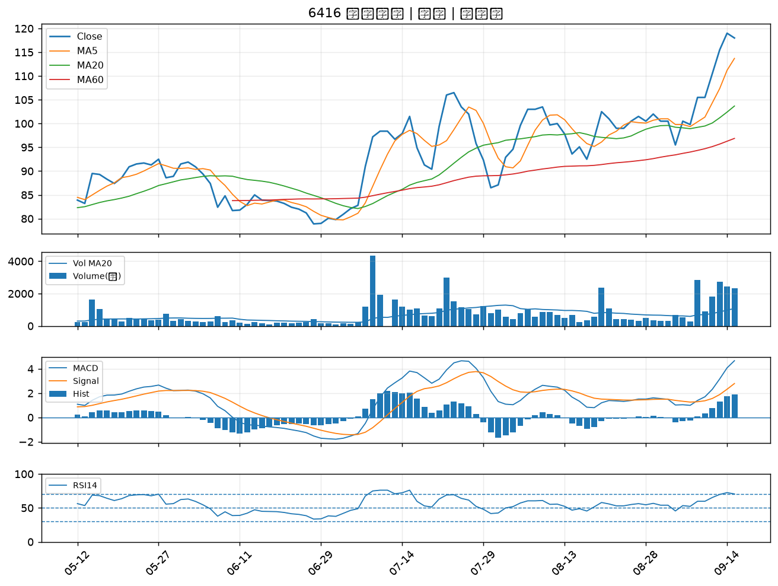

2887 台新新光金｜B級
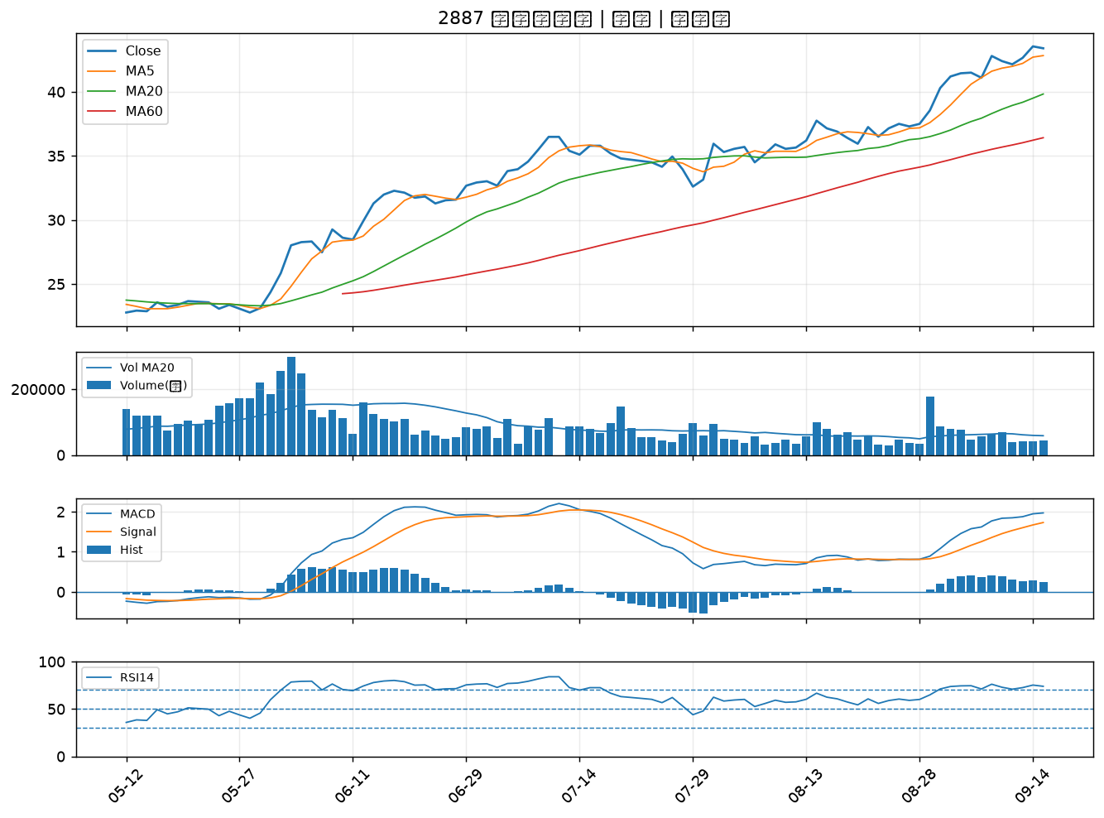

2338 光罩｜B級
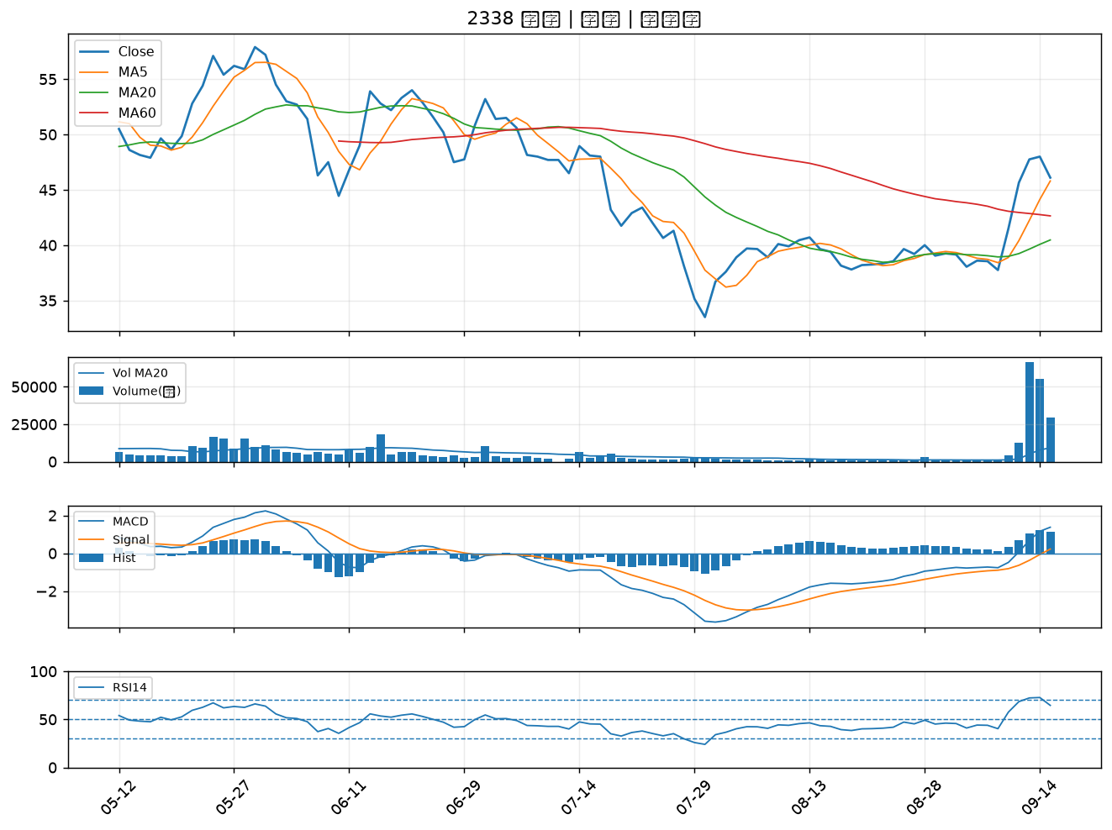

6173 信昌電｜B級
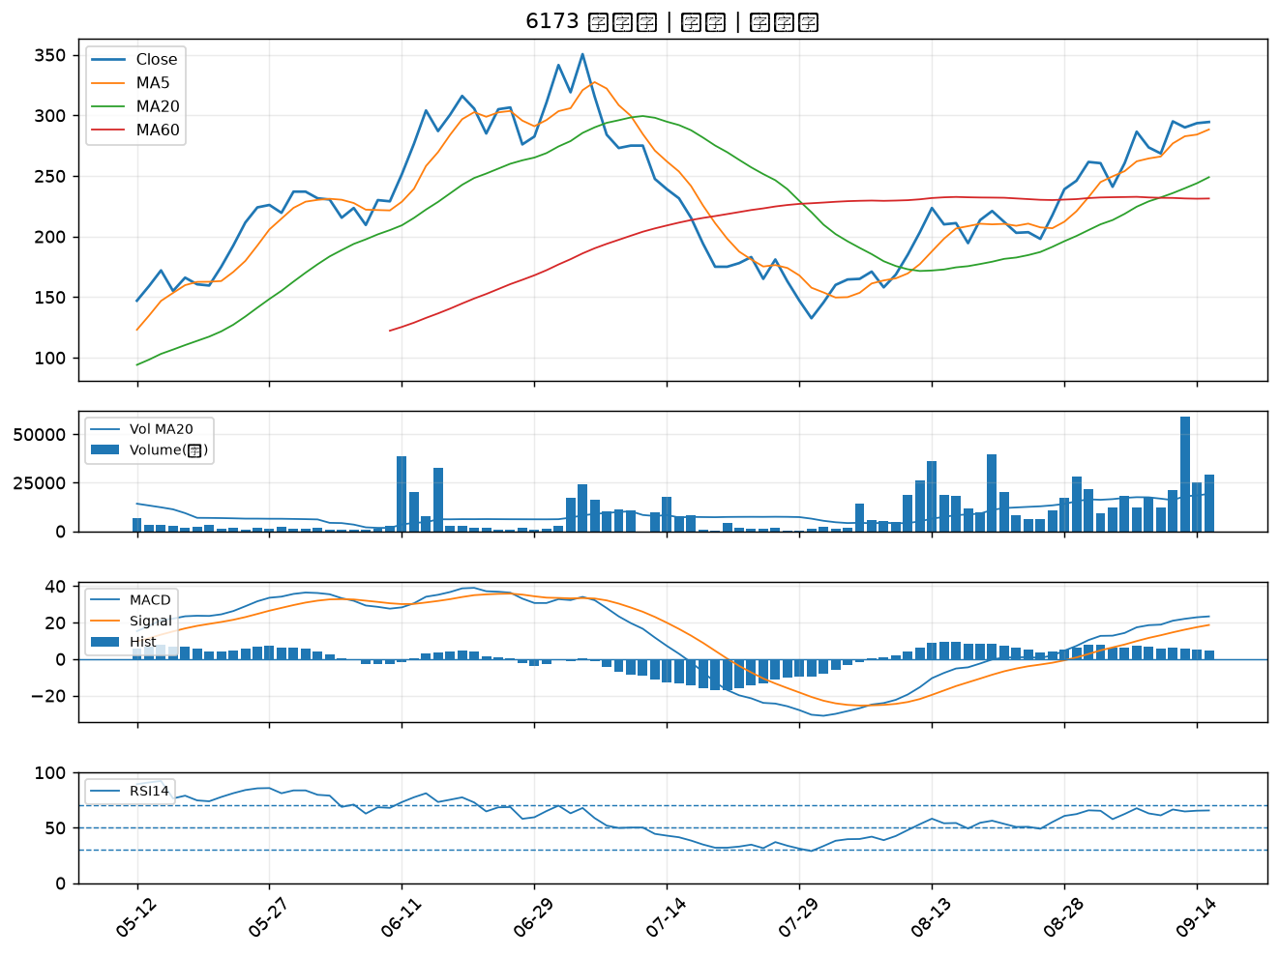

2883 凱基金｜B級

